Text-To-SQL_프롬프트
질문 목록
순서 | 데이터 | 테이블명 | 질문 | 정답값 | SQL
1 | 1. 국내체류외국인 | 1_tb_resident_foreigners | 2025년 4월 기준 국내 단기 체류 외국인 수는? | None(데이터 없음) | SELECT cnt AS `단기체류외국인수` FROM 1_tb_resident_foreigners WHERE p_year = '2025' and p_month = 4 and category = '단기체류'
 | 1. 국내체류외국인 | 1_tb_resident_foreigners | 2023년 7월 기준 국내 단기 체류 외국인 수는? | 652095 | SELECT cnt AS `단기체류외국인수` FROM 1_tb_resident_foreigners WHERE p_year = '2025' and p_month = 5 and category = '단기체류'
2 | 1. 국내체류외국인 | 1_tb_resident_foreigners | 2024년 이후 월별 장기체류 외국인수 추이는? |  | SELECT p_year, p_month, SUM(cnt) AS `장기체류외국인수` FROM 1_tb_resident_foreigners WHERE p_year >= '2024' and category IN ('장기체류거소','장기체류등록') GROUP BY p_year, p_month ORDER BY 1, 2 | 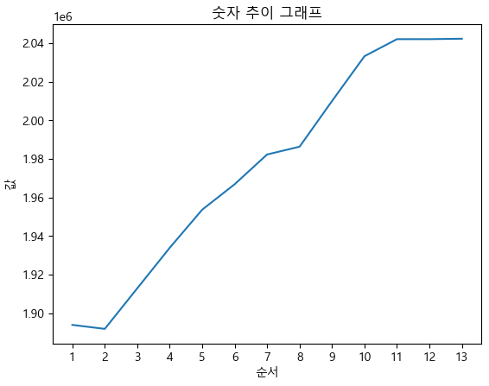
 | 1. 국내체류외국인 | 1_tb_resident_foreigners | 2023년 월별 장기체류 외국인수 추이는? |  | SELECT p_year, p_month, SUM(cnt) AS `장기체류외국인수` FROM 1_tb_resident_foreigners WHERE p_year = '2023' and category IN ('장기체류거소','장기체류등록') GROUP BY p_year, p_month ORDER BY 1, 2 | 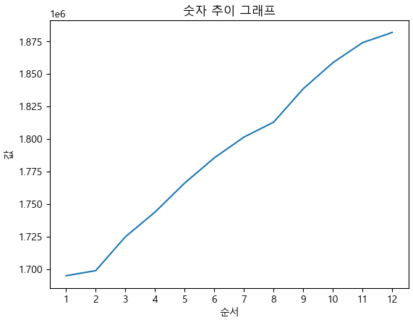
3 | 1. 국내체류외국인 | 1_tb_resident_foreigners | 2023~2025년 3년간 3월 장기체류 외국인 수와 전년 대비 증감률은? |  | SELECT t1.p_year, t1.p_month, SUM(t1.cnt) AS `장기체류외국인수`, SUM(t1.cnt - t2.cnt) / SUM(t2.cnt) AS `전년대비증감률` FROM 1_tb_resident_foreigners t1 LEFT OUTER JOIN 1_tb_resident_foreigners t2 ON t2.category IN ('장기체류거소','장기체류등록') AND t2.p_month = 3 AND CAST(t1.p_year AS INT) - 1 = CAST(t2.p_year AS INT) WHERE t1.p_year BETWEEN '2023' AND '2025' AND t1.p_month = 3 AND t1.category IN ('장기체류거소','장기체류등록') GROUP BY t1.p_year, t1.p_month ORDER BY 1, 2
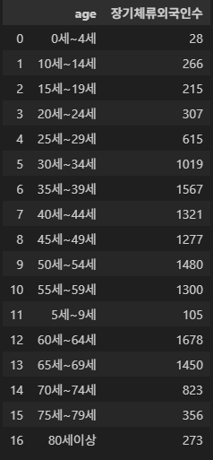
3 | 1. 국내체류외국인 | 1_tb_resident_foreigners | 2023~2025년 3년간 1월 장기체류 외국인 수와 전년 대비 증감률은? |  | SELECT t1.p_year, t1.p_month, SUM(t1.cnt) AS `장기체류외국인수`, SUM(t1.cnt - t2.cnt) / SUM(t2.cnt) AS `전년대비증감률` FROM 1_tb_resident_foreigners t1 LEFT OUTER JOIN 1_tb_resident_foreigners t2 ON t2.category IN ('장기체류거소','장기체류등록') AND t2.p_month = 1 AND CAST(t1.p_year AS INT) - 1 = CAST(t2.p_year AS INT) WHERE t1.p_year BETWEEN '2023' AND '2025' AND t1.p_month = 3 AND t1.category IN ('장기체류거소','장기체류등록') GROUP BY t1.p_year, t1.p_month ORDER BY 1, 2
5 | 2. 장기체류외국인 지역별 현황 | 2_tb_long_term_foreigners_by_region | 2025년 4월 경기 화성시의 장기체류 외국인 연령대 분포? | None(데이터 없음) | SELECT age, SUM(cnt) AS `장기체류외국인수` FROM 2_tb_long_term_foreigners_by_region WHERE base_ym = '202504' AND sido = '경기' AND sigungu = '화성시' AND gbn = '거소신고자' GROUP BY age ORDER BY 1
5 | 2. 장기체류외국인 지역별 현황 | 2_tb_long_term_foreigners_by_region | 2024년 6월 경기 화성시의 장기체류 외국인 중 거소외국인의 연령대 분포? |  | SELECT age, SUM(cnt) AS `장기체류외국인수` FROM 2_tb_long_term_foreigners_by_region WHERE base_ym = '202406' AND sido = '경기' AND sigungu = '화성시' AND gbn = '거소신고자' GROUP BY age ORDER BY 1
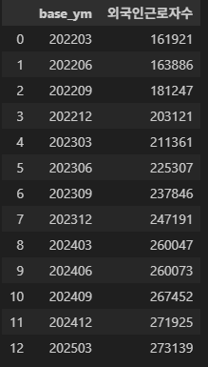
8 | 3. 외국인근로자 | 3_tb_foreign_workers_permit | (E-9)국내 외국인 근로자의 월별 추이는? |  | SELECT base_ym, SUM(cnt) AS `외국인근로자수` FROM 3_tb_foreign_workers_permit GROUP BY base_ym ORDER BY 1

